상품제안서
[플씨드] 선케어 스킨 쿨토시 + 아메바 쿨스카프 + 보틀350ml 3종 세트 | 상품코드: F27046

 |  |  |  |  |  |  | 02-412-0044 | www.easy1.co.kr
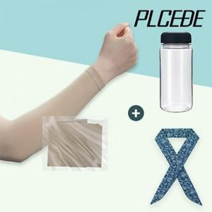

【상세/제작정보】 | 기본수량 미만 인쇄시 비용 추가. 인쇄 별도 문의. 스티커 제작및 부착 비용 별도 문의. 포장 별도 문의.

【인쇄/포장옵션】 | 실크, 풀칼라 / 별도문의

【공급단가】 | 수량 | 100~ | 300~ | 500~ | 1,000~ | 3,000~
*VAT별도 | 단가 | 6,780원 | 6,660원 | 6,490원 | 6,380원 | 6,210원

【상품 URL】 | https://easy1.co.kr:443/src/goods_detail.php?gdno=27046

